Лист1
Тест кейс |  | ТС-001 | Описание | Проверка валидации отображения товаров в списке.
Тестировщик |  | Чадов Антон | Ревьюер |  |  |  | Версия | 1.0.0

Статус |  | Черновик | Дата проведения | 2023-08-18 |  | Приоритет |  | Средний

# | Предусловие |  |  | # | Тестовые данные
1 | Открыта страница http://localhost:8080/food |  |  | 1
2 | Таблица содержит строку: Наименование - "Помидор", Тип- "Овощ", Экзотический - "false"

# шага | Детали шага |  |  |  | Ожидаемый результат
1 | Проверить наличие таблицы. |  |  |  | Таблица присутствует на странице, оформление соответствует макету на скриншоте, приложеному в тестовых данных.
2 | Проверить наличие поля Наименование со значением "Помидор" |  |  |  | Колонка с наименованием "Помидор" присутствует на странице, оформление соответствует макету на скриншоте, приложеному в тестовых данных.
3 | Проверить наличие поля Тип со значением "Овощ" у товара с наименованием "Помидор" |  |  |  | Колонка с типом "Овощ" присутствует на странице, оформление соответствует макету на скриншоте, приложеному в тестовых данных.
4 | Проверить наличие поля Экзотический со значением "false" у товара с наименованием "Помидор" |  |  |  | Колонка с параметром экзотический "false" присутствует на странице, оформление соответствует макету на скриншоте, приложеному в тестовых данных.
5 | Проверить наличие на странице кнопки "Добавить" |  |  |  | Кнопка "Добавить" присутствует на странице, активна, оформление соответствует макету на скриншоте, приложеному в тестовых данных.

Тест кейс |  | ТС-002 | Описание | Проверка функционала добавления товаров
Тестировщик |  | Чадов Антон | Ревьюер |  |  |  | Версия | 1.0.0

Статус |  | Черновик | Дата проведения | 2023-08-18 |  | Приоритет |  | Высокий

# | Предусловие |  |  | # | Тестовые данные
1 | Открыта страница http://localhost:8080/food |  |  |  | 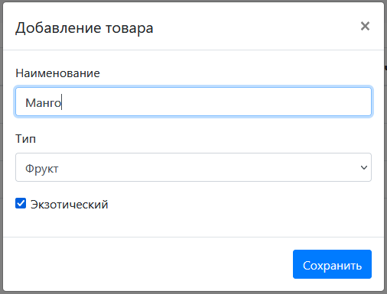

# шага | Детали шага |  |  |  | Ожидаемый результат
1 | Нажатие на кнопку "Добавить" |  |  |  | Открытие модального окна "Добавлени Товаров". Модальное окно содержит поля "Наименование", "Тип", "Экзотический" и кнопку "Сохранить". Оформление модального окна в соотвествии с макетом
2 | Ввод в поле Наименование товара текст: "Манго" |  |  |  | В поле Наименование отображен текст: "Манго"
3 | Выбор значения из выпадающего списка Тип: "Фрукт" |  |  |  | В поле Тип отображенен текст: "Фрукт"
4 | Нажатие по Чекбоксу "Экзотический" |  |  |  | Внутри чекбокса "Экзотический" отобразилась галочка
5 | Нажатие на кнопку "Сохранить" |  |  |  | Закрытие модального окна, в список добавлен новый товар в соответствии с введенными данными.

